Statistica N2
 | p1 re | p2 | p3 re | p4 | p5 re | p6 | p7 re | p8 | p9 re | p10 |  |  |  | korelace = 0,436193143534677
p1 re | 1.000000 | 0.202267 | 0.442627 | 0.145327 | 0.193922 | 0.122609 | 0.268299 | 0.110378 | 0.394321 | 0.112288
p2 | 0.202267 | 1.000000 | 0.078543 | 0.621604 | 0.388492 | 0.538166 | -0.031367 | 0.411196 | 0.107322 | 0.316944 |  |  |  | Marked correlations are significant at p < ,05000
p3 re | 0.442627 | 0.078543 | 1.000000 | -0.019298 | 0.169340 | 0.058207 | 0.430829 | -0.043457 | 0.576194 | -0.155799 |  |  |  | N=193 (Casewise deletion of missing data)
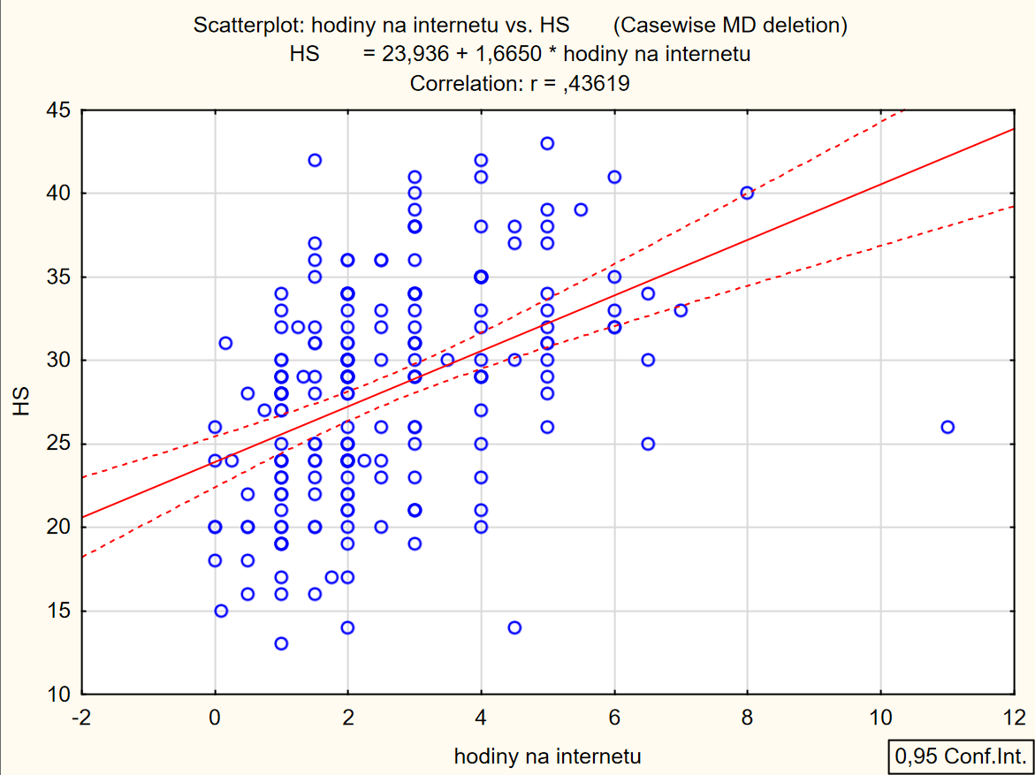
p4 | 0.145327 | 0.621604 | -0.019298 | 1.000000 | 0.180323 | 0.466188 | -0.021787 | 0.352476 | 0.039314 | 0.339022
p5 re | 0.193922 | 0.388492 | 0.169340 | 0.180323 | 1.000000 | 0.236223 | 0.177572 | 0.087221 | 0.104213 | 0.073406
p6 | 0.122609 | 0.538166 | 0.058207 | 0.466188 | 0.236223 | 1.000000 | -0.002915 | 0.265741 | -0.025273 | 0.307132
p7 re | 0.268299 | -0.031367 | 0.430829 | -0.021787 | 0.177572 | -0.002915 | 1.000000 | -0.208304 | 0.433824 | -0.140602
p8 | 0.110378 | 0.411196 | -0.043457 | 0.352476 | 0.087221 | 0.265741 | -0.208304 | 1.000000 | -0.079785 | 0.365347
p9 re | 0.394321 | 0.107322 | 0.576194 | 0.039314 | 0.104213 | -0.025273 | 0.433824 | -0.079785 | 1.000000 | -0.090799
p10 | 0.112288 | 0.316944 | -0.155799 | 0.339022 | 0.073406 | 0.307132 | -0.140602 | 0.365347 | -0.090799 | 1.000000

Reliability Item Analysis |  |  |  |  |  |  |  | SUMMARY STATISTICS FOR SCALE
Summary for scale: Mean=28,3403 Std.Dv.=6,44857 Valid N:238 |  |  |  |  |  |  |  | Number of items in scale: 10
Cronbach alpha: ,693219 Standardized alpha: ,693321 |  |  |  |  |  |  |  | Number of valid cases: 238
Average inter-item corr.: ,194085 |  |  |  |  |  |  |  | Number of cases with missing data: 0
 |  |  |  | <2 - плохой вопрос |  |  |  | Missing data were deleted: casewise
 | Mean if deleted | Var if deleted | StDv if deleted | Itm-Totl Correl. | Squared Multipl R | Alpha if deleted |  | Mean: 28,340336134 Sum: 6745,0000000
p1 re | 25.18908 | 33.22895 | 5.764456 | 0.424734 | 0.281686 | 0.656406 |  | Standard Deviation: 6,448573837 Variance: 41,584104528
p2 | 25.22689 | 30.57037 | 5.529048 | 0.581195 | 0.564022 | 0.622672 |  | Skewness: -,110074981 Kurtosis: -,476132047
p3 re | 25.40336 | 35.03058 | 5.918664 | 0.304803 | 0.446992 | 0.679089 |  | Minimum: 11,000000000 Maximum: 43,000000000
p4 | 24.53782 | 33.65193 | 5.801028 | 0.472787 | 0.440645 | 0.649818 |  | Cronbach's alpha: ,693218682 Standardized alpha: ,693321270
p5 re | 26.53361 | 36.69425 | 6.057578 | 0.337840 | 0.206574 | 0.674452 |  | Average Inter-Item Correlation: ,194084666
p6 | 25.94538 | 33.83315 | 5.816627 | 0.430179 | 0.348913 | 0.656437
p7 re | 26.21428 | 38.18517 | 6.179415 | 0.178385 | 0.295348 | 0.695894
p8 | 25.16387 | 35.37231 | 5.947462 | 0.284650 | 0.273626 | 0.682667
p9 re | 25.50420 | 35.15755 | 5.929380 | 0.291858 | 0.414958 | 0.681581
p10 | 25.34454 | 35.12499 | 5.926634 | 0.242050 | 0.242393 | 0.693872

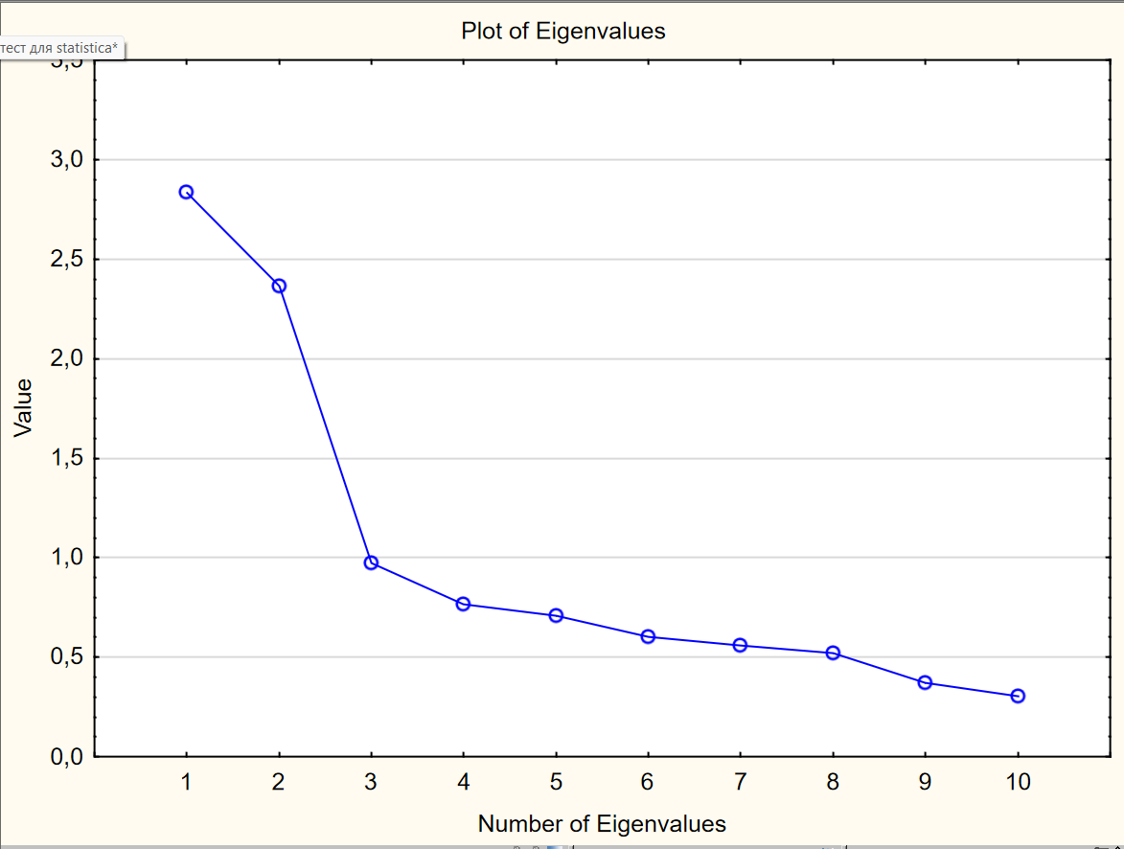
 |  |  |  |  |  |  |  |  |  |  | Factor Analysis |  |  | Scree plot
Split-Half reliability
 | Summary 1st half | Summary 2nd half |  | Cronbach alpha, full scale: ,69322 |  |  | Attenuation corrected: --- |  |  |  |  | Factor 1 | Factor 2
No.Items | 5 | 5 |  | Corr. 1st & 2nd half: ,626237 |  |  |  |  |  |  | p1 re | 0.229495 | 0.645764
Mean: | 14,81092 | 13,52941 |  | Split-half reliability: ,770167 |  |  |  |  |  |  | p2 | 0.830129 | 0.165554
Sum: | 3525,000 | 3220,000 |  | Guttman split-half: ,764177 |  |  |  |  |  |  | p3 re | -0.041085 | 0.819397
Std.Dv. | 3,857423 | 3,288706 |  |  |  |  |  |  |  |  | p4 | 0.769367 | 0.053719
Variance | 14,87971 | 10,81559 |  |  |  |  |  |  |  |  | p5 re | 0.383709 | 0.341988
Alpha | ,6100672 | ,3228309 |  |  |  |  |  |  |  |  | p6 | 0.709821 | 0.076205
ITEMS 1: | p1 re | p6 |  |  |  |  |  |  |  |  | p7 re | -0.152268 | 0.705861
2: | p2 | p7 re |  |  |  |  |  |  |  |  | p8 | 0.637251 | -0.136250
3: | p3 re | p8 |  |  |  |  |  |  |  |  | p9 re | -0.043802 | 0.791416
4: | p4 | p9 re |  |  |  |  |  |  |  |  | p10 | 0.607523 | -0.172964
5: | p5 re | p10 |  |  |  |  |  |  |  |  | Expl.Var | 2.786749 | 2.414539
 |  |  |  |  |  |  |  |  |  |  | Prp.Totl | 0.278675 | 0.241454

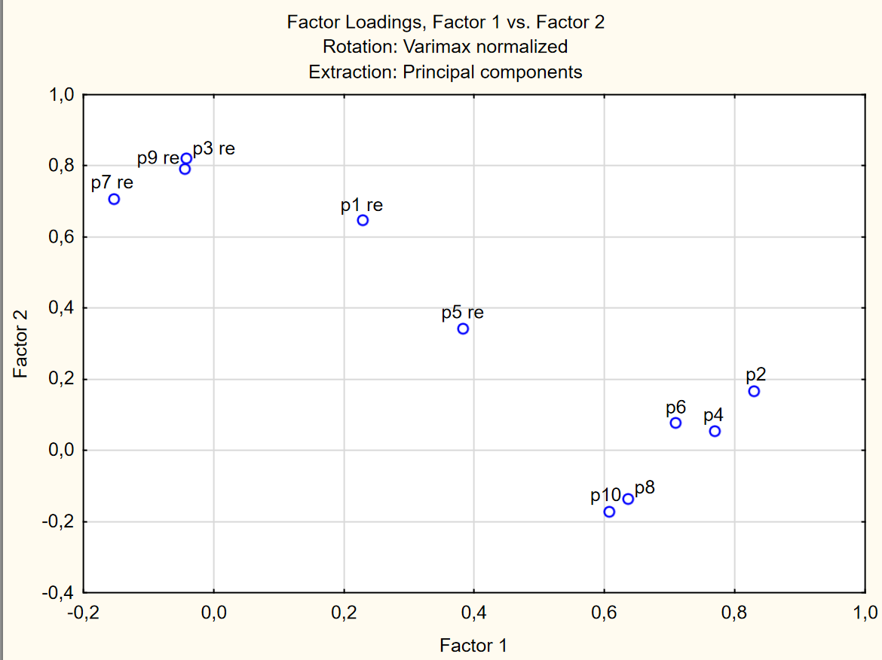
Validita Reliabilita 1 Factor (p2, 4, 6, 8, 10) |  |  |  |  |  |  |  |  |  |  | Factor 1 - 2,4,6,8,10
 |  |  |  |  |  | Validita - korelace HS 1 Factor x hodiny na internetu |  |  |  |  | Factor 2 - 1,3,7,9
Statistics |  |  | Value |  |  | korelace | 0.428159
Number of items in scale |  |  | 5
Number of valid cases |  |  | 238
Mean |  |  | 15.48
Standard Deviation |  |  | Apr-70
Sum |  |  | 3685.00
Variance |  |  | 2026-05-22
Cronbach's alpha |  |  | 0.76
Standardized alpha |  |  | 0.77
Average Inter-Item Correlation |  |  | 0.40

 | Mean if deleted | Var if deleted | StDv if deleted | Itm-Totl Correl. | Alpha if deleted
p2 | 12.36975 | 13.45152 | 3.667632 | 0.646687 | 0.676893
p4 | 11.68067 | 15.04929 | 3.879341 | 0.612926 | 0.696623
p6 | 13.08823 | 15.40818 | 3.925326 | 0.529824 | 0.722054
p8 | 12.30672 | 15.54878 | 3.943194 | 0.465654 | 0.743331
p10 | 12.48740 | 14.95572 | 3.867263 | 0.434576 | 0.759794

Validita Reliabilita 2 Factor (p1re, 3re, 7re, 9re)
 |  |  |  |  |  | Validita - korelace HS 2 Factor x hodiny na internetu
Statistics |  |  | Value |  |  | korelace | 0.17138667901
Number of items in scale |  |  | 4
Number of valid cases |  |  | 238
Mean |  |  | 11.0504
Standard Deviation |  |  | 3.7447
Sum |  |  | 2630.00
Variance |  |  | 14.0228
Cronbach's alpha |  |  | 0.7462
Standardized alpha |  |  | 0.7467
Average Inter-Item Correlation |  |  | 0.4287

 | Mean if deleted | Var. if deleted | StDv. if deleted | Itm-Totl Correl. | Alpha if deleted
p1 re | 7.899159 | 8.645294 | 2.940288 | 0.463055 | 0.733894
p3 re | 8.113445 | 7.672004 | 2.769838 | 0.639232 | 0.628079
p7 re | 8.924370 | 9.977473 | 3.158714 | 0.469063 | 0.727323
p9 re | 8.214286 | 7.781813 | 2.789590 | 0.610806 | 0.645691

